作業報告②-Gitコメント
 | ♦作業報告②
 | 朝の進捗確認、レビュー前などにはGitリポジトリを最新化して下さい
 | Gitコメントの確認（Egitの場合）

 | 【朝の進捗報告の手順】
 | １．EclipseのパースペクティブをGitにする
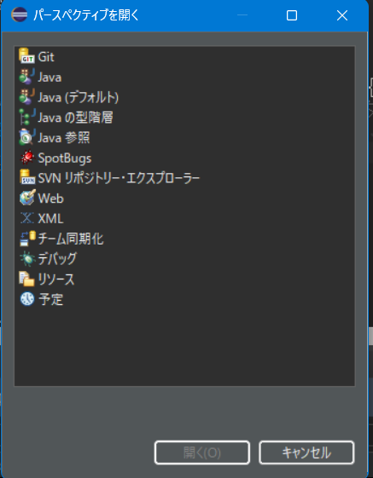

 | ２．Git参照ログビューを開き、コミットメッセージを表示しながら状況を共有する。
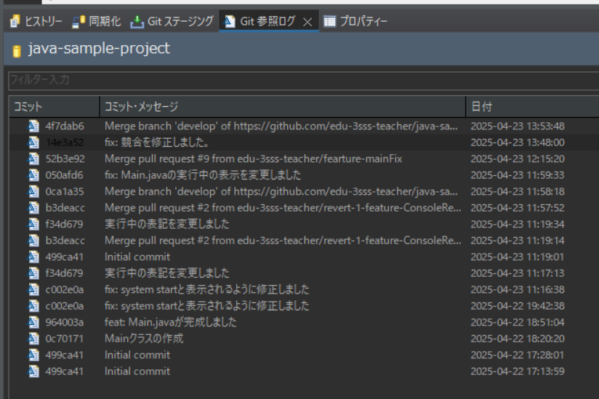

 | ３．Gitコメントについて指摘があるときは修正する（未プッシュ時）
 | Gitステージングビュー＞＞修正ボタンを押下

 |  | 【チェックポイント】
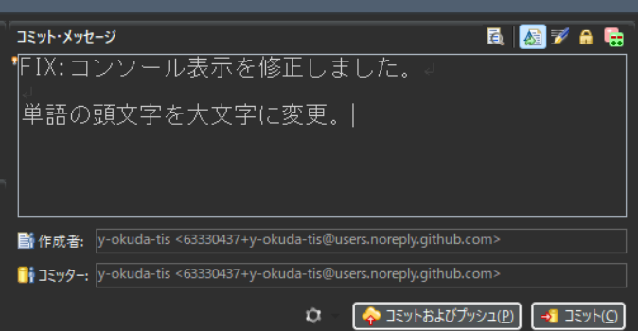 |  | ・１行目に接頭辞、Task番号、氏名が入っているか？ 例：FIX:苗字 Task.○○ △△画面、ダイアログの内容を修正
 |  | ・１行目のコメントが端的に記載されているか？
 |  | ・２行目が空行であるか？
 |  | ・３行目以降に詳細が記述されているか？
 |  | ・コンパイルエラーの状態でコミットしていないか？（コンパイルエラーの箇所はコメントアウトする）
 |  | ・1日に1回はプッシュしているか？
 |  | 接頭辞 | 意味
 |  | add: | 新規追加
 |  | fix: | 修正
 |  | rem: | 削除
 |  | rv: | レビュー修正
 |  | rp: | 日々の作業報告や翌日のTODO

Redmineについて
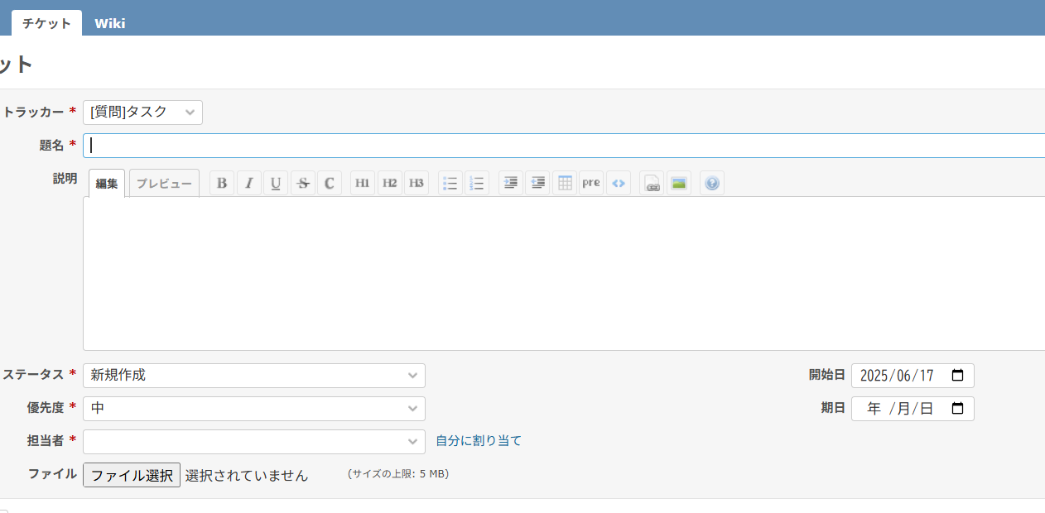
♦Redmineについて

解決しない課題などはRedmineに起票し、質問する（事前に類似の質問がないか？調べること）
http://34.234.150.227/login

受講生用共用アカウント
ログインID：RP1_experience_java_student
パスワード：GXPgcmPyFX8HJhB
※共用のためパスワードは変更しないでください

【推奨される場面】
・実装した、あるいはしようと思っているものが設計書と異なる可能性がある場合の確認
・実装上の不明点が解決しない場合
・ドキュメントの見方、扱い方が分からない場合
・進捗が想定通り進まない場合の相談
・その他の疑義、質問
・ナレッジの共有
※起票内容だけで分からない場合は再度、確認したり、直接PL（講師）から説明を求められる場合があります。

開発について
♦開発について（担当：全員）

 | リアルプロジェクト研修では下記の様な流れで開発を行います。
 | WBSに記載してある１つのタスクに対し設計から試験、または製造から試験までを行い、それを1サイクルとします。
 | なお、実装機能以外のドキュメントも格納されています。自分に必要なものを峻別して製造に取り組んで下さい。

 | 【開発の流れ】
 | 設計書の読み込み、既存ソースの取り込み
 | ↓
 | WBSに沿って機能設計、製造
 | ↓
 | テスト仕様書の作成、テスト実施
 | ↓
 | エビデンス資料作成、チーム内レビュー実施
 | ↓
 | <<次のタスクへ>>

■設計フェーズ

 | ・設計フェーズでは、変更管理台帳の要件を基に既存の設計書を修正、または新規作成を行います。
 | 既にいくつかの設計書が存在していますが、修正の場合はその設計書に対し要件に応じて加筆または変更を加えてください。

 | ・設計の着手から完了するまでの進め方については、作業フローがあるので以下のシートをご確認ください。
 | [【参考】設計作業フロー]シートへ

 | ・成果物は以下になります。全ての成果物が完成したらレビューをPLに依頼してください。
 | 成果物 |  |  |  |  | 詳細 |  |  | レビュー依頼先
 | 画面レイアウト設計書 |  |  |  |  | ・画面項目の定義、また画面項目のイベントが発生した場合の処理フローが記載される設計書になります。要件に応じて必要な箇所の加筆または変更を行ってください。 ・製造時、画面詳細の項目とイベント処理に記載してある内容をソースコードで表現します。 具体的な記載方法については以下の資料を確認してください。 ■設計書記載ルール（必ず確認すること） document\10_設計書\01_画面設計\00_サンプル\画面レイアウト設計書_設計書記載ルール .xlsx |  |  | PL
 | mapper設計書 |  |  |  |  | ・画面レイアウト設計書でのイベント処理内で、DBとの疎通を行う際の詳細な入出力項目が記載された設計書です。ＳＱＬ文を日本語で表したもの、という表現が分かりやすいと思います。 ・製造時、ＤＢから値を取得する処理はこの設計書を参照してコーディングを行います。 要件により修正が発生する場合、または新規ＡＰＩを作成する場合はこちらを修正してください。 具体的な記載方法については以下の資料を確認してください。 ■設計書記載ルール（必ず確認すること） document\10_設計書\02_サービス・API設計\00_サンプル\API設計書_設計書記載ルール .xlsx 【補足】API=「Application Programming Interface」の略で、プログラムと他サービスの間を繋ぐための仕組みを指します。例えばGoogleで検索した時の「リクエスト（要求）」と検索結果を「レスポンス（応答）」として提供するアプリケーション等も「検索API」を使用している、と言えます。 API設計書は厳密には「どのようなデータをリクエストとし、どのようなデータをレスポンスとするのか」という定義を記載する設計書となります。
 | その他設計書で修正したもの |  |  |  |  | 要件変更に伴い共通の設計書に変更が加わる場合、成果物として扱います。

 | ・設計書修正・製造において参考となる設計書は以下になります。
 | 「修正可否」の欄は対象の設計書に対して修正を行って良いかどうかを記載しています。
 | 設計書名 |  |  |  |  | 詳細 |  |  | 修正可否
 | フォルダ：document\10_設計書\04_共通設計
 | 画面遷移図.xlsx |  |  |  |  | LMSで画面の遷移先を表した図になります。この遷移図に沿って画面を遷移する作りにしてください。 |  |  | 参照のみ
 | DTO設計書.xlsx |  |  |  |  | ソース内に存在するDTOとフィールドの一覧です。 API設計書において出力パラメータが追加となる場合、DTO設計書にもフィールドを追加する必要があります。 |  |  | 可
 | ユーティリティクラス設計書.xlsx |  |  |  |  | 既にLMS上に存在している共通クラスの一覧です。改修時に目的とする関数を使用してください。 |  |  | 可
 | メッセージ一覧.xlsx |  |  |  |  | LMSで使用するメッセージの一覧です。必要に応じてメッセージを呼び出してください。 |  |  | 参照のみ
 | 機能一覧.xlsx |  |  |  |  | LMSが有するログインユーザの権限毎の機能一覧です。 |  |  | 参照のみ
 | 権限一覧.xlsx |  |  |  |  | LMSが有するログインユーザの権限一覧です。 |  |  | 参照のみ
 | 入力チェック.xlsx |  |  |  |  | 使用されている単項目の入力チェックの一覧です。 |  |  | 参照のみ
 | フォルダ：document\10_設計書\03_データベース設計
 | テーブル定義.xlsx |  |  |  |  | LMSで使用しているデータベースのテーブルとカラムの一覧です。API設計時、製造時に確認してください。 |  |  | 参照のみ
 | ER図.a5er |  |  |  |  | テーブルの関連性を図示化したものになります。A5SQLで開くことで見ることが出来ます。 「1対1」「1対多」「多対多」などの概念があるので意味を理解するようにしてください。 |  |  | 参照のみ
 | CRUD図(受講生).xlsx |  |  |  |  | 各画面のイベントと、イベントに対するテーブルのCRUD操作を一覧化した図になります。 |  |  | 参照のみ
 | フォルダ：document\80_画面mock
 | 01_受講生 |  |  |  |  | 変更管理台帳の要件を取り入れた受講生権限の完成イメージの画面Mockになります。 HTMLで作成されており、内部の機能は有していません。Mock通りとなるよう、画面のレイアウトを設計・製造を行ってください。index.htmlをブラウザで開くことで確認することが出来ます。 |  |  | 参照のみ
 | 02_講師 |  |  |  |  | 変更管理台帳の要件を取り入れた講師権限の完成イメージの画面Mockになります。 |  |  | 参照のみ
 | 03_管理者 |  |  |  |  | 変更管理台帳の要件を取り入れた管理者権限の完成イメージの画面Mockになります。 |  |  | 参照のみ

■製造フェーズ

 | ・作成した設計書を基に製造を行います。原則として設計書に記載した内容に沿ってコーディングを行ってください。

 | ・製造の着手から完了するまでの進め方については、作業フローがあるので以下のシートをご確認ください。
 | [【参考】製造作業フロー]シートへ

 | ・コーディングの方法で分からない場合、質問やWebを使っての調査などを行い解決してください。
 | 想定外の挙動や例外が発生している場合、デバッグを行い原因を突き止めましょう。

 | ・成果物は以下になります。全ての成果物が完成したらレビューをPLに依頼してください。
 | 成果物 |  |  |  |  | 詳細 |  |  | レビュー依頼先
 | ソースコード |  |  |  |  | ・改修を行ったソースコードが成果物になります。レビュー記録表のセルフチェックシート、タスクに応じて各種設計書を確認しながらコーディングを進めてください。設計書は下記の図を参考に確認を行ってください。 |  |  | PL
 | 製造レビュー記録票 |  |  |  |  | ・画面単位でレビュー記録表を作成し、レビュー依頼時に提出してください。 また、テンプレート内にセルフチェックシートがあるので、成果物のセルフチェックをお願いします。 ■テンプレート document\40_レビュー\00_原本\原本_レビュー記録票_製造_●●●画面.xlsx

クラス設計書_サービスクラス_勤怠関連
 | ・以下はソース内の各クラスの構成・役割・処理の流れと、対応する設計書を簡易的に示した図となります。
 | コーディングの際、参考にしてください。
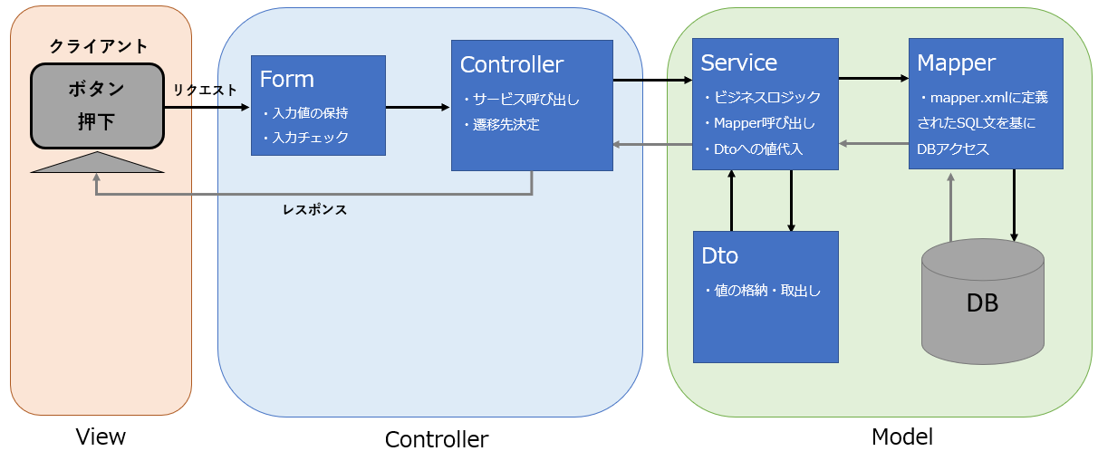
画面レイアウト設計書 画面mock
mapper設計書
テーブル定義書
DTO設計書

■試験フェーズ（単体試験）

 | ・試験フェーズでは製造したソースコードが機能単位で正常に動作するかを検証するフェーズです。
 | 単体試験観点表を基に単体試験仕様書を作成し、仕様書通りの挙動となるかテストコードまたは打鍵によるテストを実施します。
 | ※打鍵=キー入力すること。転じてアプリケーション上で入力したりリンクやボタンを押したりすることの総称

 | ・テストを行った結果、正常に機能している場合は画面キャプチャのエビデンス(証跡、証拠)を取得します。
 | 仕様通りの挙動とならない場合、「バグ」として扱いソースコードの修正を行い再度試験を実施してください。

 | ・試験の着手から完了するまでの進め方については、作業フローがあるので以下のシートをご確認ください。
 | [【参考】製造作業フロー]シートへ

 | ・成果物は以下になります。全ての成果物が完成したらレビューをPL及びメンバーに依頼してください。
 | 成果物 |  |  |  |  | 詳細 |  |  | レビュー依頼先
 | 単体試験仕様書 |  |  |  |  | ・単体試験仕様が成果物になります。サンプルがありますので参考にして作成してください。 ・単体試験観点表は、試験仕様書を作成する際に試験として成立するための観点をまとめた表となります。各分類毎の観点を満たす仕様書を作成してください。観点に基づく試験仕様書となっていない場合「品質の担保が出来ていない」＝「品質が悪い」という状態となり成果物としては不適切ですので観点を意識して取り組んでください。 ■観点表、サンプル（必ず確認すること） document\30_単体テスト\00_準備\単体試験観点表.xlsx document\30_単体テスト\01_仕様書\00_サンプル\テスト仕様書_画面レイアウト設計_パスワード変更.xlsx |  |  | PL
 | エビデンス |  |  |  |  | 試験実施後のエビデンスも「試験を実施し、正常に動作した」ことを示す重要な成果物です。こちらも併せて成果物として提出してください。エビデンスのレビューはメンバーが実施します。レビューに際し、レビュー記録票_テストエビデンスの作成も必要になります。 ■サンプル \document\30_単体テスト\02_エビデンス\00_サンプル\エビデンス_画面レイアウト設計_パスワード変更画面.xlsx |  |  | メンバー ※詳細は [エビデンスレビュー]参照

 | ▼テスト実施方法の切り分け方
 | テストを実施するにあたり、大きく「テストコード」と「打鍵」の2つの方法で試験を実施します。
 | 改修内容によってテスト実施方法とレビュー者が異なるため、以下の表にテスト実施方法を記載します。

 | No | 改修内容 |  |  |  |  | テスト実施方法 | レビュー依頼先※
 | 1 | HTML、CSS、JavaScript、SQL(Mapperクラス) |  |  |  |  | 画面の打鍵 | PL

■エビデンスレビュー

 | ・単体試験のエビデンスレビューを実施します。試験結果が試験仕様書の観点に沿っているかを確認します。

 | ・エビデンスレビューは受講生の皆さんに実施していただきます。
 | 例として図のように、レビュー依頼をＡさん（レビューイ）からＢさんに依頼し、Ｂさん（レビュアー）がレビューを行います。
 | レビュアーは試験仕様書とエビデンスを確認し、仕様書通りの試験結果になっているかを確認します。
 | 間違っている場合、レビュー記録表に記載の上、レビューイに修正する旨を伝えてください。
 | 指摘箇所が無い場合、エビデンスレビューは完了となります。

 | ・エビデンスレビューの担当の割振りは基本的に自由ですが、担当が偏らず全員が実施出来るように割り振ってください。
 | ・エビデンスレビューはPLと実施しているような対面レビューではなく、机上レビューになります。
 | ※机上レビュー=レビュー担当者が目視で確認すること。対面レビューと違いレビューイが不在でも実施が可能。

 | ・成果物は以下になります。
 | 成果物 |  |  |  |  | 詳細 |  |  | レビュー依頼先
 | レビュー記録表_テストエビデンス |  |  |  |  | ・レビューイの方 エビデンスの作成をする前に、レビュー記録表を作成してください。 原本にセルフチェック表が含まれているので、それを基にエビデンスの作成をお願いします。 ・レビュアーの方 レビューイが作成したエビデンスとレビュー記録表を基にレビューを行ってください。 セルフチェック表通りに作成されているか、をレビュー観点としてください。 ■テンプレート document\40_レビュー\00_原本\原本_レビュー記録票_単体テストエビデンス_●●●画面.xlsx |  |  | メンバー

♦ツール類の使用方法について♦
■データベースの中を参照したい場合
 | ・データベースのテーブルやレコードを参照する際はA5SQLを使用します。
 | ・A5SQLの使用方法に関しては、LMSの教材ダウンロードにある「A5 SQLの使用方法.pdf」をご確認下さい。

■成果物をGitにアップロードしたい場合
 | ・Gitへコミット/プッシュを行います。
 | Gitの使用方法に関してはLMSの教材ダウンロードにある「RT_Git操作手順書」をご確認下さい。

 | ・Gitのコミット・プッシュに自信が無い方はセルフチェックを用意しています。
 | チームメンバーと一緒に確認を取りながら操作を行ってください。
 | [【参考】コミット&プッシュ前セルフチェックリスト]シートへ

 | ※メッセージ（コミットコメント）ルール 表記
 | 接頭辞：苗字 Task.XX 詳細内容記載
 |  | 例) fix:田中 Task.01 設計書～シート修正、 add:佐藤 Task.02 ～Controllerファイル新規作成

 |  | 接頭辞 |  | 意味 | Gitコメントのルール
 |  | add: |  | 新規追加
 |  | fix: |  | 修正
 |  | rem: |  | 削除
 |  | rv: |  | レビュー修正
 |  | rp: |  | 1日の終わりの進捗報告

■Redmineについて

 | ・課題管理ツールとしてRedmineを用意しています。
 | 主に開発中に発生した課題の投稿

 | ・チームで解決出来ない内容の質問先は基本的にRedmineの課題登録になります。
 | 課題の登録方法は、以下Redmineを参照してください。
 |  | Redmine > Wiki > 質問の方法（チケットの発行）

■Zoomについて

 | URL： |  | https://zoom.us/j/6282601507?pwd=N0lNcTdyNmVPZVozYWRnVGJVM09jUT09

 | 表示名のルールと変更方法

 | zoomの表示名を「開始月_プロジェクト名(略称(2～3文字))_チーム名_氏名」にしてください。
 | (例えば1月開講のプロジェクト田中に所属する1-Aチームの佐藤一郎さんの場合は「例）01_tk_1A_佐藤一郎」になります。)

 | 個別復習コース参加者は「名前(よみがな)」でお願いします。
 | やり方は https://symphonict.nesic.co.jp/workingstyle/zoom/change-name/ を参照してください。
 | ※アカウントを持っている人は永続的に変更できるので楽かもしれません。

 | 部屋の移動方法

 | 以下のURLを参照してください。
 | https://hipstergate.jp/column/breakoutroom_upgrade/

 | zoomの部屋について
 |  | 各チーム部屋：メインの作業場
 |  | PLルーム：PLミーティング及びPLの作業部屋
 |  | PM・CTOルーム：PM・CTO・PLミーティング及びPM・CTOの作業部屋
 |  | ルーム○○：特に用途はなし。自由に使ってOKです。

♦その他♦
■質問がある場合
 | ・技術的な質問がある場合は、Redmineの「疑問点がある際のフロー」を参照し質問を行ってください。
 |  | Redmine > Wiki > 疑問点がある際のフロー
 | ※課題を上げるだけではなく、他のチームの人が上げた課題で回答できるものは積極的に回答を行ってください。

■他のチームと調整が必要になった場合
 | ・都度PLに相談を行ってください。

■GITリポジトリの構造について

当研修のGitの構造は以下になります。
どこに何のファイルが格納されているか、分からなくなった場合に参照してください。

Git構成_sourceはこちら

進捗について
◆進捗について

設計・製造・試験の各作業着手にあたる上で、細かい納期（作業締め切り）を設けております。
冒頭のプロジェクトについてのシートに記載があった『有期性』の要素を大いに含みます。
進捗に何故細かい納期が設けているのか、進捗が遅れてしまうと現場ではどうなるのかなど
SE・PG問わず、いかなる職種でも絶対意識をしなければならないことを身に着けていきましょう。

◆本演習の進捗管理について

RP1_WBS管理表_NAME.xlsx を用いて進捗管理をします。
利用詳細は当該Excelファイルをご覧ください

◆そもそも工数とは？

 | ・「1タスクあたりに掛かる時間」を表します。
 | ・詳しい工数の説明はシート下部の「【詳細】工数とは」を参照してください

◆進捗が遅れてしまうと、何が起きてしまうのか

 | 実際のプロジェクトでも進捗が遅れてしまうケースは多々あります。
 | 遅れる原因は様々（そもそも全体プロジェクトが遅れている、メンバーの体調不良で欠勤多発など）ですが
 | 遅れている場合、進捗を元に戻さねばなりません。
 | ここでは、進捗が遅れた場合のケースの一例を挙げます。

 |  |  | ・残業をしなければならない
 |  |  |  | 通常、スケジュールは定時を基準に引かれていますがタスクが完了しない場合
 |  |  |  | 残業をし、進捗を取り戻さなければいけない場合があります。
 |  |  |  | 進捗の遅れが大きいほど、連日残業をする状況が発生します。

 |  |  | ・休日出勤をしなければならない
 |  |  |  | 残業をしてもタスクが終わらない場合、休日の出勤も視野に入る場合があります。
 |  |  |  | （この状況はプロジェクト全体の進捗が極端に遅れている状況が多いです）

 | ・個人が残業や休日出勤を繰り返すことの原因はプロジェクト・個人など様々ですが
 | 個人が原因である場合、以下のようなことも発生する可能性があります。

 |  |  | ・現場の上長からの叱責
 |  |  | ・仕事を任せられなくなる
 |  |  | ・現場からの退場命令
 |  |  | など

 | ・「仕事が期限内に終わらなかったけど、まぁいいや」という考えは、上記のような結果を招くリスクがあります。
 | また、自社内の評価にも大きくつながり、自分が入りたい案件や部署にも現場成績不良で断られるケースも当然あります。
 | （最悪の場合、給与降下や雇用形態見直しも現にあり得ます。）
 | 全てマイナスな出来事ではありますが、いかなる現場案件でもビジネスの視野を持ち、自分の責任として受け入れなければいけません。
 | 進捗の遅れが上記のような結果になってしまうということを理解し、心構えとして意識するようにしましょう。

 | ※当研修では、既定の時間内で作業を終えるためにどうするか？を考えていただくことも演習の一部ととらえ残業や休日出勤をすることは禁止しています。

◆進捗を遅らせないためには

 | 結論として基本的に遅れてしまう原因を解決し、未然に防ぐことが対策の1つとして実施することになります。
 | これはプロジェクトマネージャーやプロジェクトリーダーなどの役職者だけでなく、プロジェクトに関わる1人1人が考え実行しなければなりません。
 | 今からでも実践出来る内容は以下になっています。

 |  | ・コミュニケーション量を増やす
 |  |  | 割り振られたタスクはそれぞれ個人が実施するものではありますが、不明点などが発生した場合
 |  |  | 誰かに質問や相談をしなければ解決せず、時間を無駄にしてしまいます。
 |  |  | そのため、それを解決することが出来る人とのコミュニケーションを取り解決を図ります。
 |  |  | 相手の時間を奪う、という意識も大切ですが、タスクを解決することも大切です。
 |  |  | 質問をする際は簡潔にまとめておくと良いでしょう。

 |  |  | 見知った人がおらず、コミュニケーションが取りづらい環境がある場合があるかもしれません。
 |  |  | ですが、プロジェクトに参画している人は同じ目標を達成するための仲間でもあります。
 |  |  | 日頃からのコミュニケーションを取りやすくするための雰囲気作りは自分やチームを守るためにも大切な手段です。
 |  |  | 時間を決めて雑談をすることも時には重要です。この研修でも雰囲気作りの練習してみて下さい。

 |  | ・不足している知識の勉強をする
 |  |  | 現場のプロジェクトに参画すると、割り当てられるタスクの中に勉強時間は含まれていません。
 |  |  | （仕様や業務知識を知るための時間は除く）
 |  |  | そのため、やったことがないまたは経験がないプログラムの書き方でも自分で知り得る必要があります。
 |  |  | どうすれば得られるのかは、勉強を行い知識を身に着け仕事でアウトプットする他ありません。
 |  |  | （「やったことがないから出来ません。」は当然案件面談でも実現場内でも言ってしまうと、ご自身の心象を大きく下げます。）

 |  |  | またIT業界は技術の発展スピードが速く、数年後には新しい技術が生まれることは良くあることです。
 |  |  | エンジニアは日々勉強しなければならない、といった言葉の理由はそこにあります。
 |  |  | （現にCOBOLという言語がJavaに置き換わる、AWSやAzureといったクラウド技術がメジャーになっている等の例があります）
 |  |  | すぐには難しいことかもしれませんが、勉強をすることは今後のためであり、今の自分には何が不足しているのかを理解することが大切です。

 |  | ・スケジュールに余裕（バッファ）を設ける
 |  |  | 予定通りに進むことを想定して作業進めると
 |  |  | どこかで進捗に遅れが出てしまった場合のリカバリーが難しくなります。

 |  |  | ・そのため、予定完了日から1～2日程度余裕を持って完了させる目標を立てることが一般的です。
 |  |  | この予備期間のことを「バッファ」と言います。
 |  |  | バッファを設けることで、遅れが発生した場合にでもバッファ期間に終わらせれば進捗の遅れはありません。

 |  |  | ・スケジュールが引かれた時には予めバッファを想定したスケジュールが引かれることが多いですが
 |  |  | タスク実施者も、余裕を持って作業が出来るように自分の中でバッファを設け、作業を迅速に行うと良いでしょう。

バッファを設ければ遅れても最終日に10%だけ進捗を進められれば完了となる
 |  |  |  |  | 例)１つのタスクが5日/人で完了するタスクとする
 |  |  |  |  | 日程 | 1 | 2 | 3 | 4 | 5
 |  |  |  |  | 予定 | 20 | 40 | 60 | 80 | 100
 |  |  |  |  | My予定 | 30 | 60 | 90 | 100 | -
 |  |  |  |  | 実績 | 20 | 50 | 70 | 90 | 100

◆スケジュール管理の注意
【スケジュールと実績について】
スケジュールは成果物作成に対しての完成記述までの流れとなっています。
そのため一度決めたスケジュールは変更することが困難となります。
【理由】
・期日（リリース日、タスクの完了日）は契約や後の工程に直結している
・自分の作業は単独ではなく他メンバーや他工程に依存しているため、一部を動かすと全体が崩れてしまう
個人の一存ではおいそれと変えられない、という認識を持ってください
次に「実績」です。
実績とは「実際に行った作業の記録」となります。
実際に「いつ・どれくらい・誰が」行ったのかを示し、スケジュールとの差を確認することで進捗遅延や工数超過を把握できものです。
作成した実績記録は作業が完了した後にも残るデータとなります。（次の作業の工数量の判断にもつながります）
以上から、スケジュールは一作業者の一存では変更することが難しく、スケジュールの遅れについては期間を調整するのではなく、期間内にどのようにこなしていくかが重要となります。

【リカバリについて】
作業を行っていくうえで作業の遅れというのは多々出てくるかと思います。外的要因、内的要因様々な原因があります。
取り戻す際にリカバリ案というものがでてきますが、リカバリというものは安易に準備できるものではないことを覚えておきましょう。
本研修では遅れに対してリカバリ案を出してもらうようにしていますが、安易に「タスク完了が困難なので別タスクから実施する」と書かれる方がいます。

実はこの案は根本的な解決になっていません。
タスク完了が困難なものの解決策を模索しつつ（質問待ちや検証している間に）別タスクを行うことで初めてリカバリができる形となります。
ただ別の作業に切り替えても、結局タスクは残っています。並行して進める作業を具体的に示し、いつまでにそれぞれを完了させるのかを明確にしてください。

また、「わからない部分を調べたり、質問することで解決する」に関してもリカバリとはなりません。
調べる、質問は作業上当たりまえの様に実施している動作です。
通常と変わらない行動ではリカバリされません（リカバリができているのであれば、そもそも遅れは出ません）
※本来、業務とは自身の持っている技術を提供して成果を上げる時間です。
知識不足から作業できないは準備不足として認識されます。足りない部分は業務内で発揮できるように、事前に準備しておく必要があります。
というように、単にリカバリ案を出すだけで実際にはリカバリとして成り立っていないこと多くあります。
作業の遅れを取り戻すということは通常作業よりも作業の強度を上げるための工夫を問われていることを強く認識して下さい。

◆【詳細】進捗とは

 | ・計画通りにタスクを完了させるために、プロジェクトではタスクの進行状況である「進捗」を日々確認します。
 | 作業者はスケジュールで設定された期日以内に完了させ成果物を提出する必要があります。
 | つまり、プロジェクトを達成するために進捗を管理する必要があるのです。

 | ・進捗には「予定」と「実績」が存在しており、予定は「いつまでに完了するか」、実績は「どれくらい完了したか」を示します。
 | タスクに対して「実績／予定」を計算することで「進捗率（％）」を求めることが出来ます。
 | また、「タスク全体のスケジュール」と「1日のスケジュール」それぞれで進んでいるか、遅れているかを判断することが出来ます。

 | 以下は、進捗率の考え方と実績に応じた「進んでいるか」「遅れているか」の判断する例になります。
 |  | ※スケジュール通りに進んでいることを「オンスケ」と言います。
 |  | ※スケジュールが進んでいることを「巻いている」と呼ぶことが多いです。

 |  |  |  |  | 例)１つのタスクが5日で完了するタスクで作業4日目とする
 |  |  |  |  | 日程 | 1 | 2 | 3 | 4 | 5
 |  |  |  |  | 予定 | 20 | 40 | 60 | 80 | 100
 |  |  |  |  | 実績 | 20 | 30 | 70 | 80

●2日時点で全体の30%
＝全体で10%の遅れ
●2日目個別で50％
＝2日目は50％の遅れ
●3日時点で全体の70%
＝全体で10%の巻き
●3日目個別で150％
＝3日目は50％の巻き

 | ・プロジェクトが発足され、各フェーズで達成すべき目標にむけてプロジェクトメンバーに実施してもらう内容を細分化したものを
 | 「タスク」と呼びます。各タスクは必ず実施され、期限内に全てのタスクを完了させる必要があり、漏れがあってはいけません※
 | ※リアルプロジェクト研修では現場のプロジェクトと異なり人数が流動的であるため、全てのタスクを実施はしません。

◆【詳細】工数とは

 | ・1タスクあたりに掛けられる時間は無限ではなく、有限です。プロジェクトの特性の１つである有期性でもある通り、タスクにおいても同様です。
 | タスクに対して割り当てられる作業時間のことを「工数」と呼びます。工数は「作業時間 × 人数」で求めることが出来ます。

 | ・工数の単位はタスクごとに「人日」（読み：にんにち）または「人月」（にんげつ）で表されます。
 | これは「1人で行ったら何日（何ヶ月）掛かる」という意味を表しています。
 | また、基本的に１日は8時間（業務時間）、１カ月は20日で計算します。

 | 例）このタスクは5人で4日間かかるので5人×4日で20人日のタスクだ。
 | 例）このタスクは40人日のタスクなので1カ月(20日)で終わらせるには2人アサインが必要だ。

 | ・実際のプロジェクトでは、プロジェクトマネージャーがタスクの工数計算を行い、それをもとにスケジュールを決定します。
 | 作業者はそのスケジュールの工数内で成果物を完成させる必要があります。

 | ・「進捗とは？」の項で進捗率の内容がありますが、実際には「何日/人だけ進んでいるか（遅れているか）」を報告するケースが多いです。
 | 理由として、時間という共通する単位があるため具体的であるためです。
 | そのため、進捗報告では工数計算をした上で「○日/人進んでいます（遅れています）」と報告すると良いでしょう。
 | 先程の例で考えてみましょう。

 |  |  |  |  | 例)１つのタスクが5日/人で完了するタスクで作業4日目とする
 |  |  |  |  | 日程 | 1 | 2 | 3 | 4 | 5
 |  |  |  |  | 予定 | 20 | 40 | 60 | 80 | 100
 |  |  |  |  | 実績 | 20 | 30 | 70 | 80

●2日時点で全体の30%
＝全体で0.5日/人の遅れ
●2日目個別で50％
＝2日目で0.5日/人の遅れ
●3日時点で全体の70%
＝全体で0.5日/人の巻き
●3日目個別で116％
＝3日目で0.5日/人の巻き

【参考】製造作業フロー
 | ♦【参考】製造作業フロー

開始
[開発について]シートへ

作業者：製造者
新規作成／修正

成果物として、ソースコードとレビュー記録票_製造が出来上がっているはずです。

レビュー前
セルフチェック

※コミットが不安な場合
フロー&チェックリスト_製造_GIT操作を参照ください

関連ファイルを
Commit & Push

成果物が多いので確認してください
・テスト仕様書（打鍵）
・エビデンス
・レビュー記録票_テストエビデンス

テスト準備、
および実施

作業者：チームメンバー

メンバー内レビュー

NG
メンバーはエビデンスを確認しながら、レビュー記録票_テストエビデンスに指摘を記載してください

OK

終了

